关系图
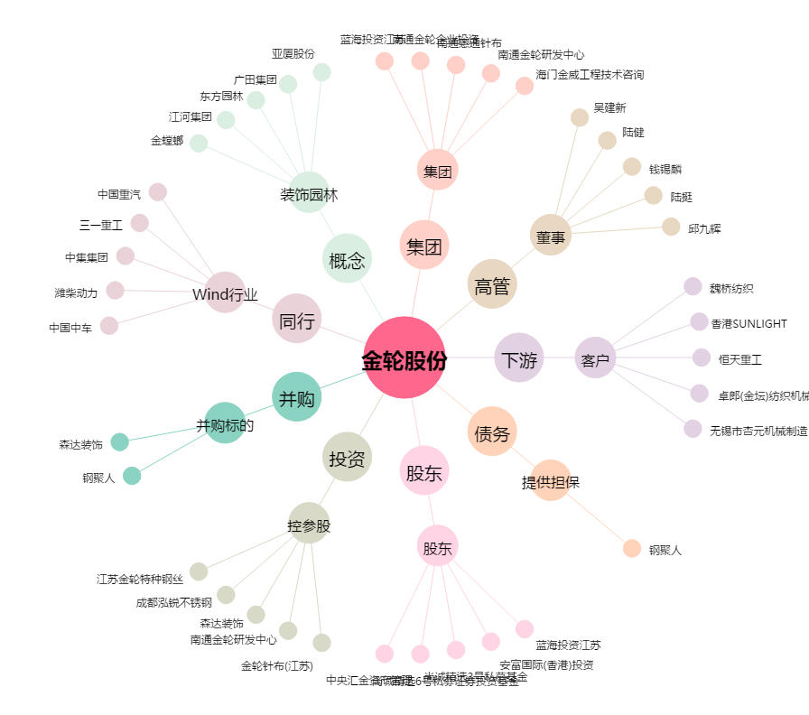
金轮股份[002722.SZ] - 关系概览图

